Titre
TABLEAU DE BORD - Chiffres-clés
Vie associative en Pays de la Loire
version "décembre 2019"

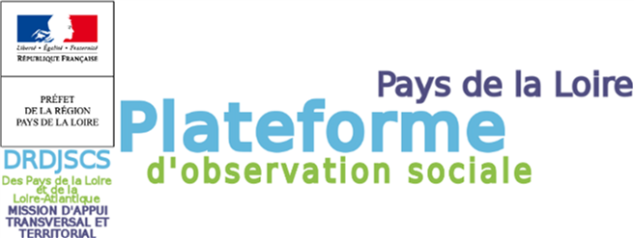

Sources :
DATAGOUV – Fichier RNA_waldeck arrêtée au 01/02/2019 ; Clap 2015
(Rappel pour la version précédente : DATAGOUV – Fichier RNA_waldeck arrêtée au 01/03/2017 ; Clap 2014)

Réalisation :
Le Compas pour le compte de la MATT - DRDJSCS de Loire-Atlantique et des Pays de la Loire

Plateforme d'observation sociale : www.pos-pays-de-la-loire.fr
DRDJSCS : www.pays-de-la-loire.drdjscs.gouv.fr
Compas : www.lecompas.fr

